宣言書
【宣言書】


地球温暖化防止のため、あなたのご家庭で「やっていること」、または「これから取り組むこと」を選んで、「宣言」欄に〇をつけてください。
ひとつでも構いません。
そして、その宣言を実行していきましょう。

か
てい
と
く
ちきゅう
おんだんか
たいさく
家庭で取り組む地球温暖化対策
わたしのエコ宣言

せ ん
げ ん

 |  | テーマ（地球温暖化を防ぐ行動） |  |  |  | 1年間の効果 |  |  |  | 宣言

 |  |  |  |  |  | ＣＯ2削減量 |  | 節約

1 | 台所 | 冷蔵庫の開け閉めを少なくする。 |  |  |  | 3.6kg |  | 230円


2 | 部屋 | 使わない部屋の照明は消す。 |  |  |  | 11.2kg |  | 530円

3 |  | テレビを見ないときは消す。 |  |  |  | 9.6kg |  | 450円

4 |  | エアコンは夏は冷房28℃、冬は暖房20℃に設定する。 |  |  |  | 47.5kg |  | 2,250円

5 |  | パソコンを使わないときは、電源を切る。 |  |  |  | 11.0kg |  | 690円

6 | 風呂 | シャワーのお湯は流しっぱなしにしない。 |  |  |  | 29.1kg |  | 2,760円 ガス 1,760円 水道 1,000円

7 |  | お風呂のふたをしめる。 |  |  |  | 38.2kg |  | 2,750円

8 | 洗面 | 洗顔や歯磨き中、水を流しっぱなしにしない。 |  |  |  | 2.4kg |  | 890円

9 | トイレ | 使わないときはふたを閉める。 |  |  |  | 19.9kg |  | 940円

10 | 外出 | 近くへの外出は徒歩や自転車で行く。 |  |  |  | 48.0kg |  | 2,050円

上記の取り組みにより、 |  |  |  | 0 | kg（年間）のＣＯ2を削減することを宣言します。

以下、ご記入ください。

住 所 |  |  | 〒 - |  |  |  | 家族の人数 （○で囲ってください） |  | 1人 2人 3人 4人 5人 6人 7人以上

 |  |  |  |  |  |  | 代表者の 年代 （○で囲ってください） |  | 10才未満 10才代 20才代 30才代 40才代 50才代 60才代 70才代 80才代以上
電話番号

MAIL


ふりがな

氏 名

ご提供いただいた個人情報は、データ集計のみに使用し、運用以外の目的では使用いたしません。

宣言書の提出先
・メール mcity4510@city.machida.tokyo.jp
・ＦＡＸ 050-3160-5220
・郵送 〒194-8520 森野2-2-22
町田市環境資源部環境・自然共生課 地球温暖化対策担当宛
・持参 市庁舎7階 701窓口 環境・自然共生課
お問い合わせ先 環境・自然共生課 042-724-4391
町田市エコキャラクター

みなさんの取り組みによって、市全体でどのくらいＣＯ2が削減されたか、市のホームページでお知らせします。
町田市のホームページの検索窓で
ご家庭でできる、その他の取り組みもご案内しています。
ぜひご覧ください。
わたしのエコ宣言
検索

裏面

地球温暖化が深刻化しています

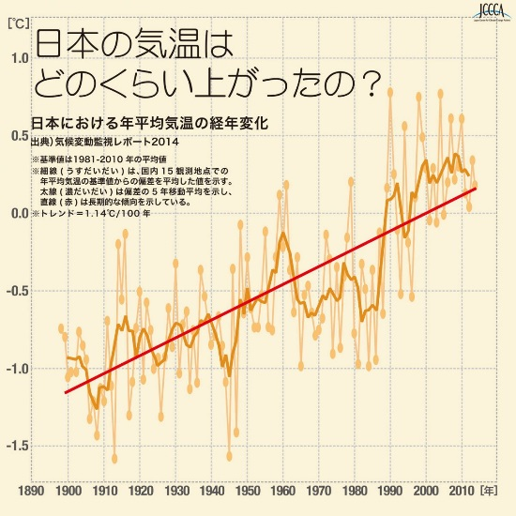
日本の年平均気温は下のグラフのように、上昇しています。



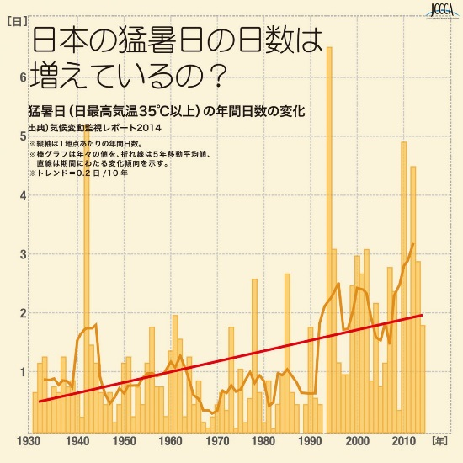

夏の暑さに地球温暖化を感じる方も多いのではないでしょうか。
日本の猛暑日（日最高気温35℃以上）は右のグラフのように、
明らかに増加しています。
温暖化が最も進んだ場合、今世紀末には日本の真夏日（最高気温30℃以上）が、約53日、現在よりも増加するという報告もあります。

ＣＯ₂を減らしましょう

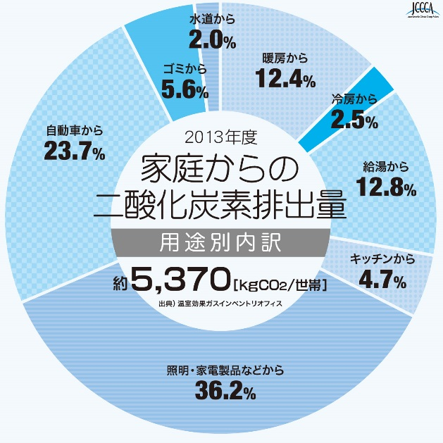
地球温暖化の原因で、もっとも影響が大きいものがＣＯ₂（二酸化炭素）です。
家庭では、電気・ガス・灯油・ガソリンなどのエネルギー使用によりＣＯ₂が発生しています。
家庭での“節電”、“省エネ”で、地球温暖化の原因になるＣＯ₂の排出を抑えましょう。

全国地球温暖化防止活動推進センターウェブサイト（http://www.jccca.org/）より

「第二次町田市環境マスタープラン」では、
CO₂の排出量（2010年度、3.8t- CO₂/人）を
市民1人あたり10％削減することを
目標に掲げています。
1日あたりに換算すると、約1kgの削減です。
【宣言書】の項目を選ぶ際の
参考にしてください。

